Sheet1
N° | t [s] | IFT [mN/m] | Vol [ul] | SA [mm²] | BD [mm]
SUM | 178.1426 |  |  |  |  | WATER
0-1 | 178.1426 | 72.8 | 7.37 | 17.06 | 1.332
0-2 | 178.2682 | 72.41 | 7.37 | 17.08 | 1.317
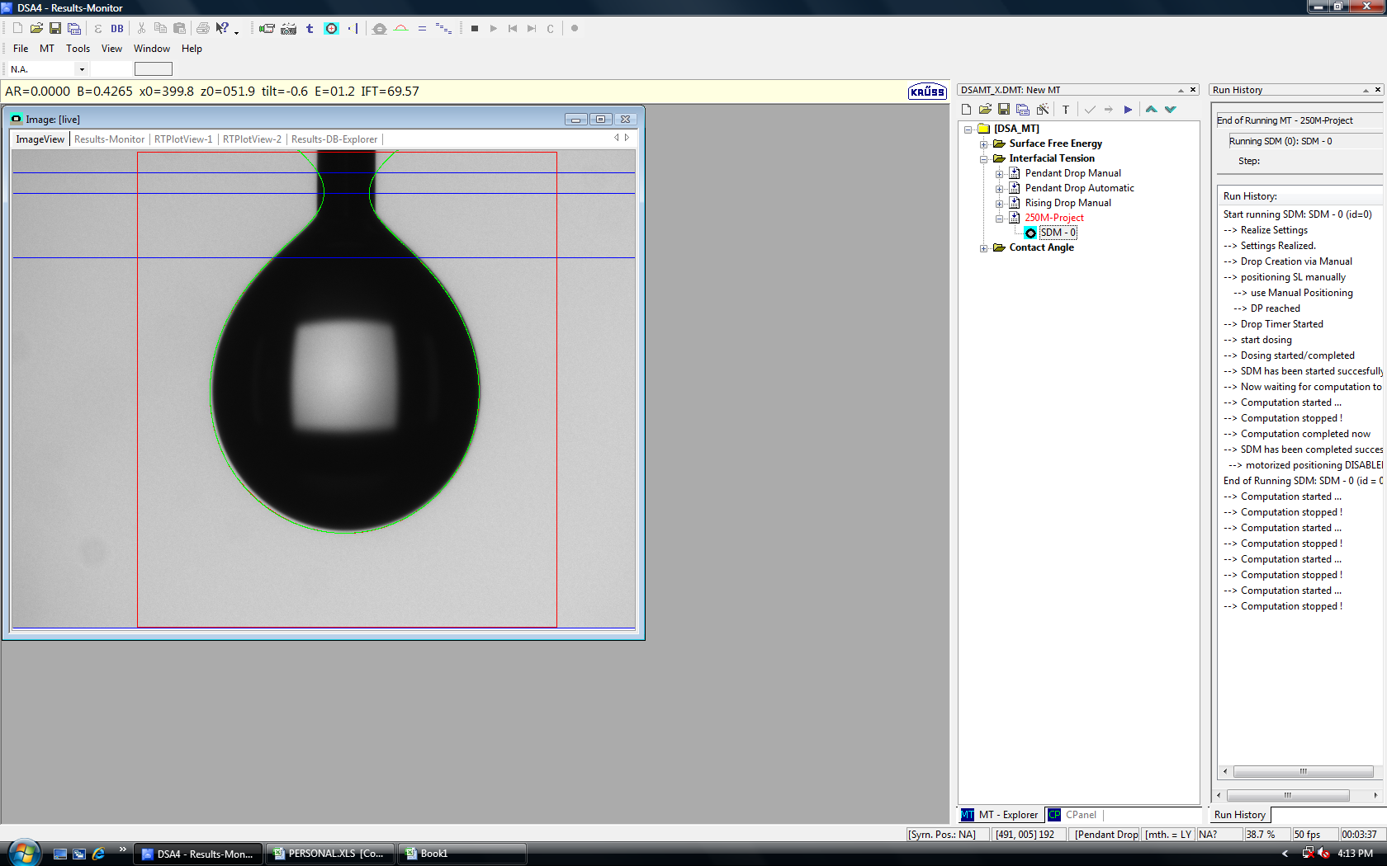
0-3 | 178.3731 | 71.45 | 7.41 | 17.26 | 1.261
0-4 | 178.4398 | 72.21 | 7.34 | 16.94 | 1.358
0-5 | 178.5082 | 70.43 | 7.39 | 17.21 | 1.273
0-6 | 178.5736 | 70.92 | 7.33 | 16.93 | 1.376
0-7 | 178.6427 | 71.15 | 7.4 | 17.23 | 1.258
0-8 | 178.744 | 72.35 | 7.38 | 17.13 | 1.308
0-9 | 178.9122 | 71.92 | 7.41 | 17.25 | 1.262
0-10 | 178.967 | 72.71 | 7.35 | 16.99 | 1.343
0-11 | 179.0698 | 74.93 | 7.38 | 17.26 | 1.215
0-12 | 179.1637 | 71.07 | 7.31 | 16.88 | 1.388
0-13 | 179.2245 | 71.97 | 7.38 | 17.14 | 1.29
0-14 | 179.2874 | 71.28 | 7.4 | 17.24 | 1.257
0-15 | 179.3565 | 71.72 | 7.4 | 17.23 | 1.266
0-16 | 179.4522 | 71.1 | 7.33 | 16.94 | 1.364
0-17 | 179.5131 | 71.23 | 7.39 | 17.18 | 1.282
0-18 | 179.5746 | 71.87 | 7.36 | 17.07 | 1.316
0-19 | 179.6466 | 70.7 | 7.38 | 17.18 | 1.288
0-20 | 179.7537 | 71.63 | 7.41 | 17.27 | 1.254
0-21 | 179.8969 | 71.04 | 7.4 | 17.27 | 1.25
0-22 | 179.9516 | 71.74 | 7.38 | 17.21 | 1.264
0-23 | 180.0524 | 84.51 | 7.47 | 17.32 | 1.273
0-24 | 180.262 | 70.4 | 7.4 | 17.26 | 1.261
0-25 | 180.3288 | 71.69 | 7.39 | 17.22 | 1.263
0-26 | 180.3858 | 70.68 | 7.37 | 17.12 | 1.304
0-27 | 180.4915 | 71.44 | 7.39 | 17.19 | 1.265
0-28 | 180.5578 | 70.67 | 7.39 | 17.23 | 1.255
0-29 | 180.626 | 72.06 | 7.39 | 17.2 | 1.27
0-30 | 180.6945 | 70.8 | 7.36 | 17.07 | 1.304
0-31 | 180.7504 | 71.08 | 7.4 | 17.27 | 1.238
0-32 | 180.9257 | 71.68 | 7.4 | 17.27 | 1.244
0-33 | 180.9873 | 71.42 | 7.37 | 17.14 | 1.301
0-34 | 181.0733 | 70.41 | 7.4 | 17.25 | 1.256
0-35 | 181.1459 | 71.65 | 7.35 | 17.04 | 1.327
0-36 | 181.225 | 71.05 | 7.35 | 17.04 | 1.318
0-37 | 181.2886 | 72.05 | 7.35 | 17.03 | 1.326
0-38 | 181.3787 | 71.17 | 7.38 | 17.16 | 1.278
0-39 | 181.4444 | 71.41 | 7.39 | 17.24 | 1.262
0-40 | 181.5131 | 72.08 | 7.35 | 17.03 | 1.325
0-41 | 181.5766 | 72.12 | 7.39 | 17.2 | 1.266
0-42 | 181.6361 | 70.68 | 7.39 | 17.23 | 1.259
0-43 | 181.7021 | 70.68 | 7.39 | 17.23 | 1.251
0-44 | 181.7629 | 72.32 | 7.36 | 17.06 | 1.318
0-45 | 181.9414 | 72.05 | 7.36 | 17.08 | 1.319
0-46 | 182.0109 | 71.05 | 7.41 | 17.31 | 1.234
0-47 | 182.0769 | 72 | 7.35 | 17.07 | 1.304
0-48 | 182.1419 | 71.78 | 7.35 | 17.05 | 1.313
0-49 | 182.202 | 71.62 | 7.36 | 17.09 | 1.305
0-50 | 182.2735 | 71.47 | 7.39 | 17.25 | 1.255
0-51 | 182.3418 | 71.37 | 7.39 | 17.23 | 1.258
0-52 | 182.3983 | 71.55 | 7.3 | 16.86 | 1.38
0-53 | 182.4677 | 71.55 | 7.36 | 17.09 | 1.301
0-54 | 182.5677 | 71.14 | 7.36 | 17.1 | 1.295
0-55 | 182.6336 | 71.59 | 7.33 | 16.98 | 1.345
0-56 | 182.6999 | 71.03 | 7.38 | 17.2 | 1.264
0-57 | 182.7566 | 70.95 | 7.39 | 17.24 | 1.255
0-58 | 182.8397 | 71.57 | 7.33 | 16.97 | 1.341
0-59 | 182.9955 | 71.59 | 7.33 | 16.97 | 1.35
0-60 | 183.0742 | 70.79 | 7.37 | 17.17 | 1.278
0-61 | 183.1712 | 71.19 | 7.34 | 17.05 | 1.321
0-62 | 183.2366 | 71 | 7.34 | 17.03 | 1.313
0-63 | 183.3 | 71.55 | 7.38 | 17.19 | 1.267
0-64 | 183.3616 | 71.59 | 7.33 | 16.97 | 1.334
0-65 | 183.4303 | 70.99 | 7.38 | 17.19 | 1.265
0-66 | 183.4925 | 71.34 | 7.33 | 17 | 1.337
0-67 | 183.5823 | 71.58 | 7.36 | 17.14 | 1.286
0-68 | 183.6448 | 71.14 | 7.33 | 16.98 | 1.339
0-69 | 183.7062 | 71.33 | 7.32 | 16.94 | 1.347
0-70 | 183.7676 | 71.33 | 7.32 | 16.94 | 1.342
0-71 | 183.9424 | 71.56 | 7.32 | 16.97 | 1.349
0-72 | 184.0366 | 71.5 | 7.32 | 16.96 | 1.351
0-73 | 184.1693 | 71.08 | 7.34 | 17.03 | 1.312
0-74 | 184.2321 | 71.39 | 7.34 | 17.06 | 1.309
0-75 | 184.2934 | 71.56 | 7.38 | 17.19 | 1.26
0-76 | 184.3781 | 70.77 | 7.39 | 17.27 | 1.239
0-77 | 184.437 | 71.15 | 7.38 | 17.2 | 1.264
0-78 | 184.4959 | 71.67 | 7.37 | 17.2 | 1.269
0-79 | 184.5552 | 70.67 | 7.38 | 17.21 | 1.253
0-80 | 184.6402 | 71.56 | 7.36 | 17.13 | 1.289
0-81 | 184.7063 | 71.9 | 7.32 | 16.94 | 1.356
0-82 | 184.7621 | 70.91 | 7.37 | 17.18 | 1.257
0-83 | 184.8606 | 70.89 | 7.29 | 16.84 | 1.376
0-84 | 185.0462 | 72.76 | 7.34 | 17.03 | 1.318
0-85 | 185.1216 | 75.57 | 7.31 | 17.15 | 1.224
0-86 | 185.2209 | 70.44 | 7.29 | 16.85 | 1.373
0-87 | 185.2787 | 72.41 | 7.36 | 17.11 | 1.3
0-88 | 185.3557 | 71.54 | 7.31 | 16.91 | 1.366
0-89 | 185.4337 | 70.05 | 7.29 | 16.87 | 1.376
0-90 | 185.5019 | 72.48 | 7.36 | 17.11 | 1.299
0-91 | 185.5725 | 71.45 | 7.32 | 16.95 | 1.345
0-92 | 185.6371 | 72.21 | 7.39 | 17.25 | 1.253
0-93 | 185.7081 | 72.68 | 7.32 | 16.96 | 1.343
0-94 | 185.7704 | 70.06 | 7.35 | 17.09 | 1.301
0-95 | 185.8727 | 70.77 | 7.32 | 17 | 1.334
0-96 | 186.0159 | 71.93 | 7.37 | 17.16 | 1.273
0-97 | 186.0863 | 71.05 | 7.37 | 17.19 | 1.263
0-98 | 186.1586 | 71.85 | 7.36 | 17.16 | 1.272
0-99 | 186.2471 | 70.98 | 7.33 | 17.02 | 1.318
0-100 | 186.3339 | 71.55 | 7.37 | 17.18 | 1.265
0-101 | 186.409 | 71.95 | 7.35 | 17.11 | 1.285
0-102 | 186.4766 | 71.7 | 7.3 | 16.91 | 1.354
0-103 | 186.5636 | 71.02 | 7.31 | 16.96 | 1.329
0-104 | 186.6694 | 71.48 | 7.31 | 16.95 | 1.34
0-105 | 186.7347 | 70.38 | 7.37 | 17.22 | 1.236
0-106 | 186.7953 | 71.95 | 7.32 | 17 | 1.322
0-107 | 186.8525 | 70.93 | 7.34 | 17.06 | 1.309
0-108 | 187.0226 | 72.61 | 7.34 | 17.06 | 1.312
0-109 | 187.0845 | 69.9 | 7.31 | 16.96 | 1.344
0-110 | 187.1604 | 71.5 | 7.37 | 17.18 | 1.263
0-111 | 187.2215 | 70.03 | 7.37 | 17.19 | 1.254
0-112 | 187.3103 | 72.56 | 7.33 | 17 | 1.317
0-113 | 187.3786 | 70.47 | 7.38 | 17.24 | 1.241
0-114 | 187.4447 | 70.3 | 7.29 | 16.89 | 1.355
0-115 | 187.5208 | 70.02 | 7.3 | 16.91 | 1.357
0-116 | 187.5889 | 70.61 | 7.3 | 16.92 | 1.352
0-117 | 187.6618 | 70.67 | 7.3 | 16.92 | 1.348
0-118 | 187.7758 | 70.45 | 7.32 | 17.01 | 1.323
0-119 | 187.8459 | 71.44 | 7.32 | 17 | 1.326
0-120 | 187.904 | 71.62 | 7.31 | 16.96 | 1.325
0-121 | 188.0421 | 70.88 | 7.31 | 16.94 | 1.342
0-122 | 188.1114 | 71.72 | 7.3 | 16.91 | 1.35
0-123 | 188.1655 | 71.84 | 7.35 | 17.15 | 1.27
0-124 | 188.2621 | 71.05 | 7.35 | 17.12 | 1.284
0-125 | 188.3314 | 72.38 | 7.3 | 16.92 | 1.344
0-126 | 188.3938 | 69.96 | 7.36 | 17.18 | 1.25
0-127 | 188.4588 | 71.4 | 7.31 | 16.94 | 1.346
0-128 | 188.5282 | 69.96 | 7.27 | 17.08 | 1.22
0-129 | 188.5994 | 73.21 | 7.35 | 17.11 | 1.282
0-130 | 188.6705 | 69.97 | 7.34 | 17.07 | 1.293
0-131 | 188.763 | 69.57 | 7.33 | 17.04 | 1.316

 | Average Value | 71.501832061

